Estadísticas
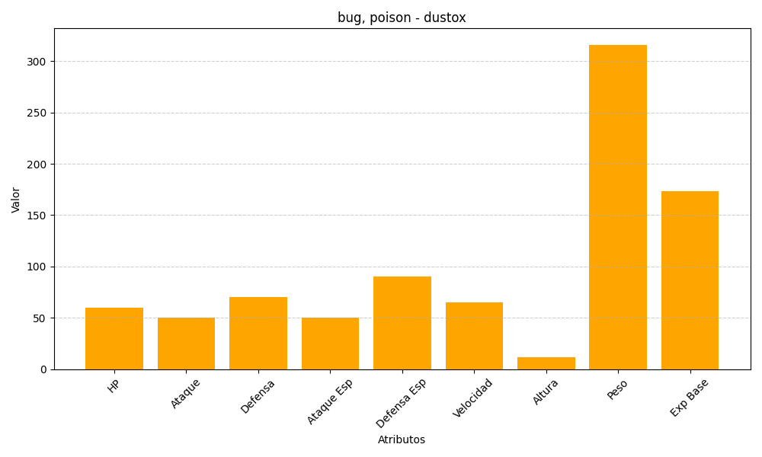
ID | Nombre | Tipo | HP | Ataque | Defensa | Ataque Especial | Defensa Especial | Velocidad | Altura | Peso | Experiencia Base
269 | dustox | bug, poison | 60 | 50 | 70 | 50 | 90 | 65 | 12 | 316 | 173

